P2 Schoeisel
ART.NR. | SOORT | ARTIKEL | MODEL | OMSCHRIJVING | AFBEELDING | MAATVOERING | NORM | KLEUR | LOGO "Cyclus" | Door Inschrijver aan te leveren artikelen voor gunningscriteria Voel- en Zichtproef | Door Inschrijver aan te leveren artikelen voor Draagproef | Magazijn | Belader | Chauffeur/ belader zij- en achterlader | Chauffeur/ belader Bovenlader | Medewerker OVS | Mederwerker milieustraat | Medewerker veegdienst/ wijkreiniging | Medewerker onkruid-bestrijding | Kantine beheerder en medewerker | Receptionist, magazijn meester en ondersteunend medewerker magazijn | Chef Wagen parkbeheer | Manager, Chef Uitvoering, Teamleider en Coördinator Reiniging | Uitzendkrachten > 3 maanden
1 | Schoeisel | Lupriflex Veiligheidsschoen allround aqua hoog S3 | Unisex | Hoog model werkschoen; binnenvoering textiel; loopzool Vibram; inlegzool uitneembaar; buitenmateriaal suede leer/cordura; tussenzool kunststof; neus: staal; ESD | 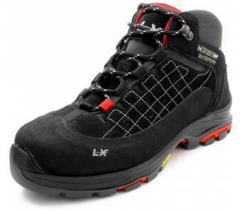 | 36 tm 47 | Klasse S3 | Zwart | - | ja | ja | ja | ja | ja | ja | ja | ja | ja | ja | ja | ja | ja | ja | ja
2 | Schoeisel | Lupriflex Veiligheidsschoen speed aqua HG S3 | Unisex | Hoog model werkschoen; synthetiscfh; waterdicht; gepolsterde watertong; klimaatmembraan; reflectiebanden; anatomisch voetbed; ESD | 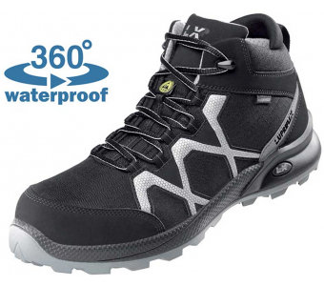 | 36 tm 48 | Klasse S3 | Zwart | - | ja | ja | ja | ja | ja | ja | ja | ja | ja | ja | ja | ja | ja | ja | ja
3 | Schoeisel | Elten Veiligheidsschoen renzo mid ESD Goretex S3 | Unisex | Binnenvoering Gore-tex; loopzool PU/PU uitneembaar; buitenmateriaal rundleder; tussenzool en neus van staal; ESD | 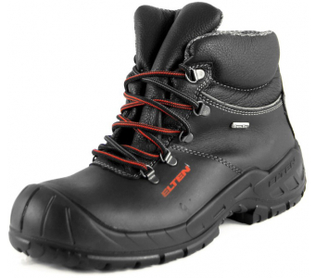 | 36 tm 50 | Klasse S3 | Zwart | - | ja | ja | ja | ja | ja | ja | ja | ja | ja | ja | ja | ja | ja | ja | ja
4 | Schoeisel | Lupriflex Veiligheidslaars aqua winter S3 | Unisex | Binnenvoering bont; loopzool PU/rubber; inlegzool uitneembaar; buitenmateriaal rundleder; tussenzool en neus van staal | 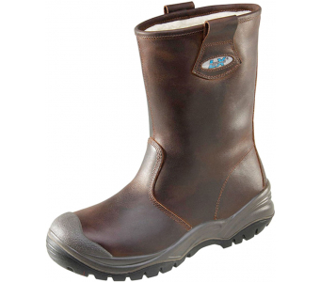 | 39 tm 47 | Klasse S3 | Bruin | - | ja | ja | ja | ja | ja | ja | ja | ja | ja | ja | ja | ja | ja | ja | ja
5 | Schoeisel | Atlas Anatomic Bau 822 | Unisex | Gevoerde laars; waterproef leder; XP metaalvrije penetratiebescherming; binnenvoering in imitatiebont in optie; 3D-dempingssysteem; stalen neus; zijdelingse aantreklussen; grof noppenprofiel; geschikt voor inlegzolen | 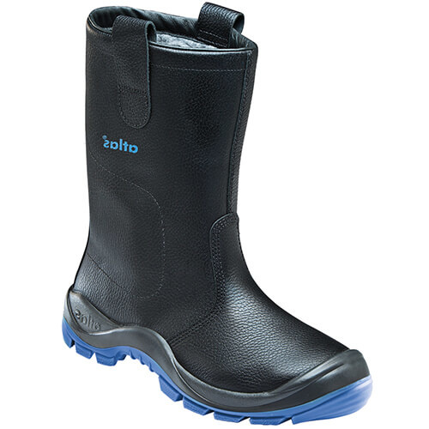 | 39 tm 49 | EN ISO 209345; S3 CI SRC | Zwart | - | ja | ja | ja | ja | ja | ja | ja | ja | ja | ja | ja | ja | ja | ja | ja
6 | Schoeisel | alternatief art. nr. 1 | Unisex | Hoog model werkschoen; binnenvoering textiel; loopzool Vibram; inlegzool uitneembaar; buitenmateriaal suede leer/cordura; tussenzool kunststof; neus: staal; ESD |  | 36 tm 47 | Klasse S3 | Zwart | - | ja | ja | ja | ja | ja | ja | ja | ja | ja | ja | ja | ja | ja | ja | ja
7 | Schoeisel | alternatief art. nr. 2 | Unisex | Hoog model werkschoen; synthetiscfh; waterdicht; gepolsterde watertong; klimaatmembraan; reflectiebanden; anatomisch voetbed; ESD |  | 36 tm 48 | Klasse S3 | Zwart | - | ja | ja | ja | ja | ja | ja | ja | ja | ja | ja | ja | ja | ja | ja | ja
8 | Schoeisel | alternatief art. nr. 3 | Unisex | Binnenvoering Gore-tex; loopzool PU/PU uitneembaar; buitenmateriaal rundleder; tussenzool en neus van staal; ESD |  | 36 tm 50 | Klasse S3 | Zwart | - | ja | ja | ja | ja | ja | ja | ja | ja | ja | ja | ja | ja | ja | ja | ja
9 | Schoeisel | alternatief art. nr. 4 | Unisex | Binnenvoering bont; loopzool PU/rubber; inlegzool uitneembaar; buitenmateriaal rundleder; tussenzool en neus van staal |  | 39 tm 47 | Klasse S3 | Bruin | - | ja | ja | ja | ja | ja | ja | ja | ja | ja | ja | ja | ja | ja | ja | ja
10 | Schoeisel | alternatief art. nr. 5 | Unisex | Gevoerde laars; waterproef leder; XP metaalvrije penetratiebescherming; binnenvoering in imitatiebont in optie; 3D-dempingssysteem; stalen neus; zijdelingse aantreklussen; grof noppenprofiel; geschikt voor inlegzolen |  | 39 tm 49 | EN ISO 209345; S3 CI SRC | Zwart | - | ja | ja | ja | ja | ja | ja | ja | ja | ja | ja | ja | ja | ja | ja | ja

